Balance result. I trim.
Las metas del PNDIP programadas para el 2025 por el Sector Salud son 25, mismas que corresponden a 17 intervenciones estratégicas. El avance en la ejecución de las metas según los parámetros de clasificación establecidos por Mideplan es el siguiente:
•17 metas “De acuerdo con lo programado” 68%)
• 2 metas “Con riesgo de incumplimiento” (8%)
• 6 metas ”Con atraso crítico” (24%)

Sector Salud Clasificación de metas de intervenciones Seguimiento I trimestre 2025 PNDIP
En términos porcentuales, los datos se muestran en el siguiente gráfico:

 | Clasificación de la meta | Cumplimiento | Metas
 | De acuerdo con lo programado | 68% | 17
 | Con riesgo de incumplimiento | 8% | 2
 | Con atraso crítico | 24% | 6
 |  |  | 25

ICODER
HERRAMIENTA DE REPORTE DE AVANCE METAS PNDIP AL 31 DE MARZO 2025

Intervención Pública | Indicador | Meta anual 2025 | Avance | Clasificación de meta al 31 marzo 2025 |  |  | Logros | Obstáculos y el riesgo asociado (Cuando la meta se clasifica "Con riesgo de incumplimiento" o "Con atraso crítico") | Medidas de mejora (Cuando la meta se clasifica "Con riesgo de incumplimiento" o "Con atraso crítico") | Enlistar evidencia que respalda el dato reportado | Responsable
 |  | Valor meta) | (Valor real) | De acuerdo con lo programado | Con riesgo de incumplimiento | Con atraso crítico
2. Estrategia Nacional para el Abordaje Integral de las Enfermedades Crónicas no Transmisibles y obesidad | C2. Tasa de población que realiza actividad física sistemática por cada 1000 habitantes a nivel nacional. | 9 de cada 1000 habitantes a nivel nacional Mujeres: 4.5 Hombres: 3,75 | "2 de cada 1000 habitantes a nivel nacional Mujeres: 1 Hombres: 1" | x |  |  | "Se logra la participación activa en el Gimnascio de acondicimionamiento físico del ICODER de un total de 140 hombres que realizaron 795 sesiones de entrenamiento (atletas de alto rendimiento) y en el caso de las mujeres un total reportado de 121 que se realizaron 762 sesiones de entrenamiento (atletas de alto rendimiento). Se inicia el proceso de inscripción al Programa de Juegos Deportivos Nacionales el cual se encuentra en la etapa cantonal en deportes de conjunto. A la fecha se logra la inscripción de 230 mujeres y 447 hombres. Respecto al Programa Actívate, se logra mantener activa la participación en 28 Comités cantonales (ejecutando presupuesto del 2024) En el mes enero del presente año se logra el inicio de la gestión y coordinación de expedientes del Aporte 2025, actualmente se trasladaron 22 expedientes para la elaboración y firma de los convenios respectivos. Se logra darle continuidad al proyecto de Alfabetización Física durante el periodo 2025 aumentando la cantidad de personas participantes en comparación al IV Trimestre del 2024 en un 9.52%. Se conto con instalaciones bajo techo para todas las sesiones entre semana lo que permitió no cancelar clases." |  |  | 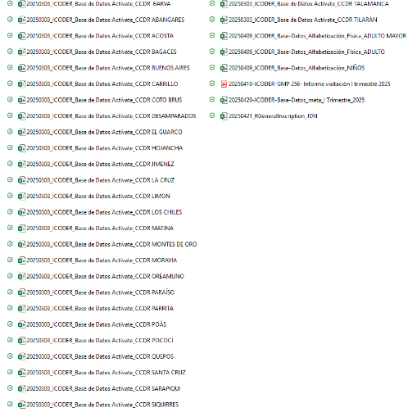 | ICODER

